表紙
EC在庫管理システム
基本設計
（ver.0.1）

システム名称

確定日

改訂者

承認日

画面仕様
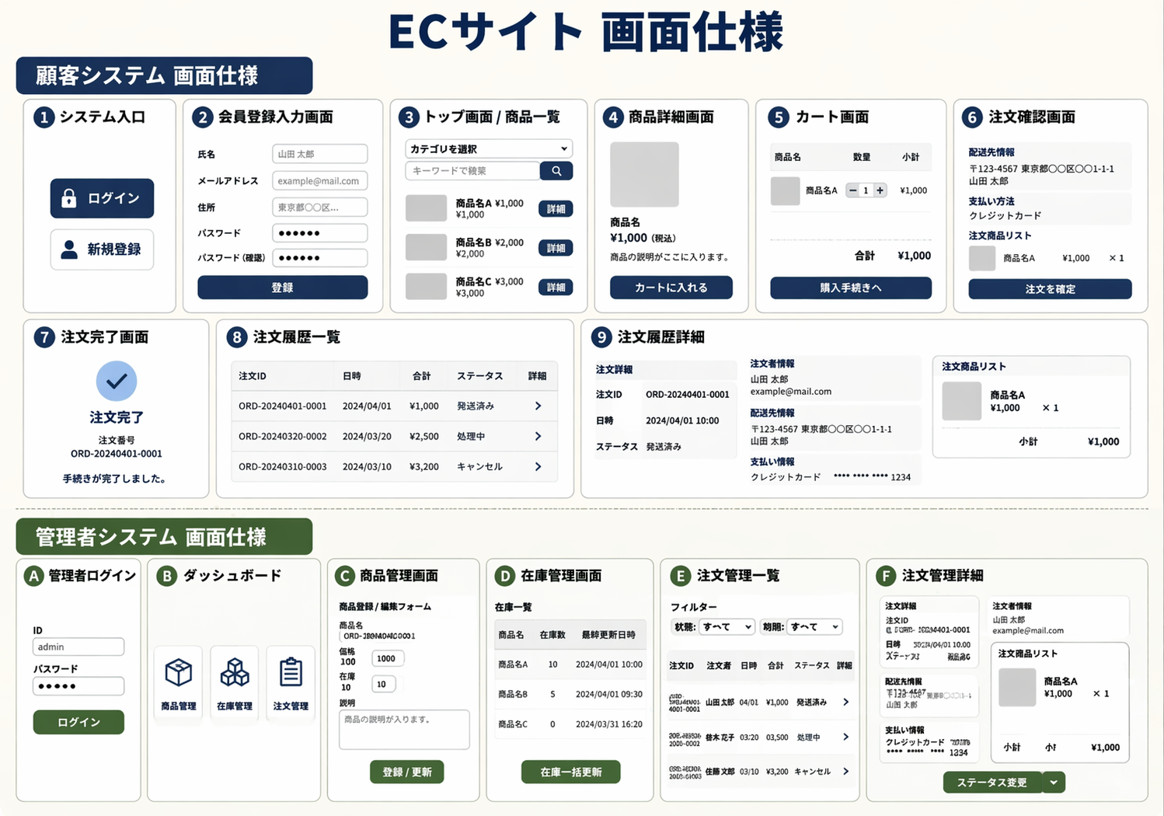
画面仕様
顧客側
番号 | 画面名 | 主な役割・機能
1 | システム入口（ログイン/新規登録） | 最初に表示される。認証済みか未登録かを選択する。
2 | 会員登録入力画面 | 氏名・メールアドレス・住所などを入力する。
3 | トップ画面 / 商品一覧 | 認証後に遷移。商品を一覧で確認・検索できる。
4 | 商品詳細画面 | 商品の詳しい説明を確認し、カートへ入れる。
5 | カート画面 | 購入予定の商品と数量、合計金額を確認する。
6 | 注文確認画面 | 配送先や支払方法の最終確認。
7 | 注文完了画面 | 注文番号を表示し、手続きを終了する。
8 | マイページ / 注文履歴一覧 | 過去の購入履歴をリスト形式で表示。
9 | 注文履歴詳細画面 | 特定の過去注文に関する詳細を表示。

管理側
記号 | 画面名 | 主な役割・機能
A | 管理者ログイン | 管理者専用の認証画面。
B | ダッシュボード | 各種管理メニュー（商品・在庫・注文）へのハブ。
C | 商品管理画面 | 商品の新規登録、既存情報の編集・削除。
D | 在庫管理画面 | 商品ごとの在庫数確認と一括更新。
E | 注文管理一覧 | 全ユーザーの注文状況をリストで確認。
F | 注文管理詳細 | 個別の注文内容や配送状況の確認。

画面遷移図
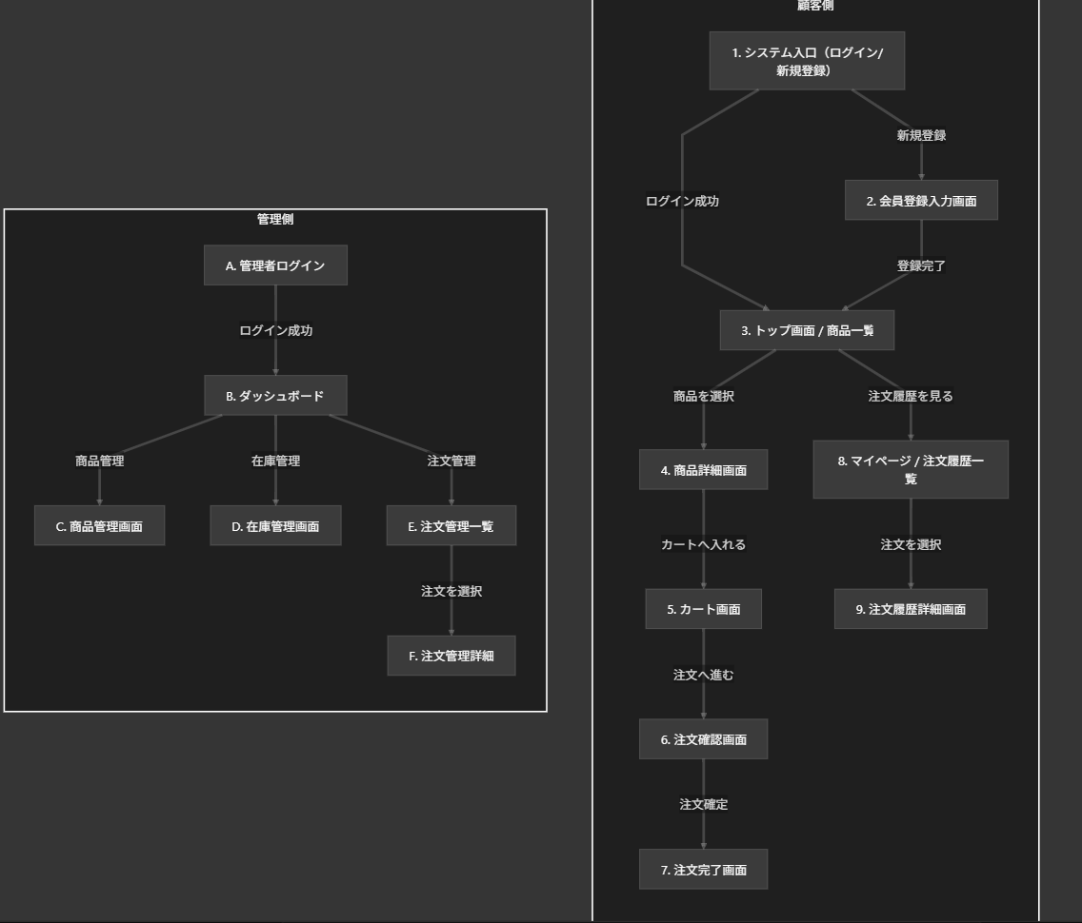
画面遷移図 | 作成者 | 菊地、佐々木
 | 作成日 | 2026-04-06

ER図
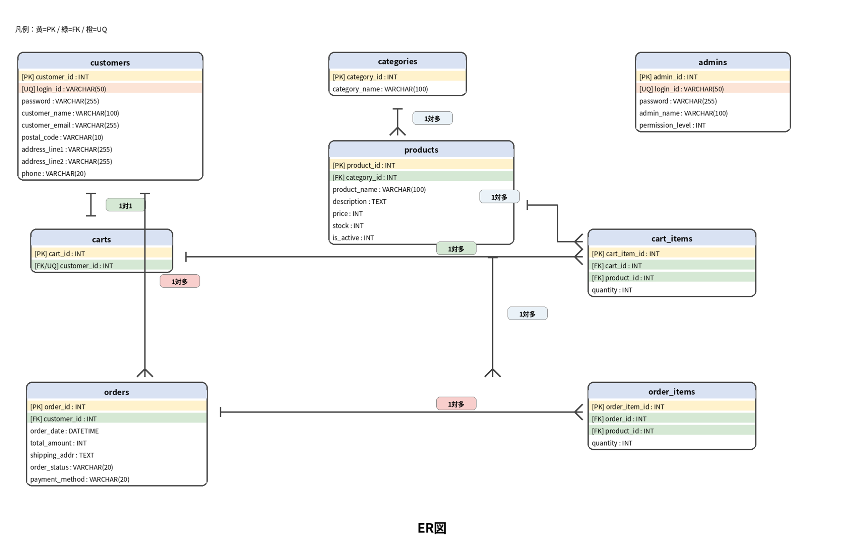
ER図

機能要件
システム機能要件 |  |  |  | 佐々木翔平、菊地悠叶

 | 顧客
No | 機能名 | 目的 | 入力 | 出力 | 処理 | 機能概要 | 実績

1 | ログイン機能 | 顧客ログイン | ID、パスワード | ホーム画面、エラーメッセージ | 入力された情報を照合し、一致した場合はログイン状態 | 会員が認証を行い、マイページや購入機能を利用できるようにする
2 | 会員登録機能 | アカウント作成 | メールアドレス、パスワード、氏名、住所、電話番号 | 登録完了画面、マイページ | 入力内容を確認し、問題がなければ会員情報をデータベースに保存する。 | 新規利用者が必要情報を入力して登録する機能
3 | 商品並び替え機能 | 利用者が希望条件に合った商品を効率よく探せるようにする。 | カテゴリ、価格帯、在庫有無、評価、 | 条件に一致した商品一覧 | 利用者が指定した条件に基づいて商品情報を絞り込み、該当商品を一覧表示する。 | 商品一覧に対して、カテゴリや価格帯など条件で絞り込みを行う
4 | カート機能 | 利用者が選択した商品を一時的に保存 | 商品ID、数量 | カート内容、合計金額 | 選択した商品をカートに追加し、数量と金額を更新する | 購入予定の商品を保存し、数量と金額を更新する
5 | 商品検索機能 | 利用者の商品の検索 | 検索キーワード、カテゴリ、価格条件 | 検索結果一覧 | 入力条件に一致する商品を検索し、結果表示する | 利用者が入力したキーワードや条件に基づいて商品を検索し、該当する商品一覧を表示する機能。
6 | 商品詳細表示 | 利用者が商品の詳細情報を確認できるようにする。 | 商品ID | 商品詳細情報 | 選択された商品の詳細情報を取得表示する。在庫が存在しない場合、注文ボタンを無効化 | 商品説明、価格、在庫数、画像などの詳細表示させる機能
7 | 注文確定機能 | 利用者がカート内の注文内容を確定し、購入手続きを完了できるようにする。 | 配送先、支払方法、注文内容、購入数量 | 注文完了画面、注文番号、エラーメッセージ | 入力された注文内容を確認し、在庫及び購入条件を判定する。条件を満たす場合は注文情報を登録し、在庫を減算して注文を確定する。条件を満たさない場合は注文を確定せず、エラーメッセージを表示する。 | カート内の商品を注文として確定する機能
8 | 注文履歴確認機能 | 利用者が過去の購入内容を確認できるようにする。 | 会員ID | 注文履歴一覧、注文詳細 | 会員に紐づく注文情報を取得し、一覧表示する。 | 過去に注文した商品や購入日時を確認する
9 | 利用者ログアウト機能 | 利用者のログイン状態を終了し、安全にサービス利用を終了できるようにする | ログアウト操作 | トップ画面もしくはログイン画面 | 利用者のセッション情報を削除し、ログイン状態を解除したうえでトップ画面またはログイン画面へ遷移する。 | 利用者がシステムからログアウトし、認証状態を終了する機能。
10 | 注文確認機能 | 利用者が入力した配送先や支払方法、注文内容を最終確認できるようにする | 配送先情報、支払い方法、注文商品情報 | 注文確認画面 | 入力された配送先や支払方法、注文内容をもとに注文確認情報を生成し、利用者に確認画面として表示する。 | 利用者が注文確定前に、配送先や支払方法、商品内容などの注文情報を確認する機能
11 | カート追加機能 | 利用者が購入したい商品をカートに追加できるようにする | 数量ID、数量 | 更新後のカートの内容、カート追加完了メッセージ | 利用者が選択した商品情報と数量を受け取り、カート情報に登録する。すでに同じ商品がカート内に存在する場合は数量を加算する。 | 利用者が商品詳細画面などから商品をカートに追加し、購入候補として保持できる機能
12 | 商品一覧表示 | 利用者が販売中の商品を一覧で確認できるようにする。 | 商品一覧表示を要求 | 商品一覧画面 | 登録されている商品情報を取得し、一覧形式で表示する | 利用者が販売中の商品を一覧で閲覧できる機能
13
14
15
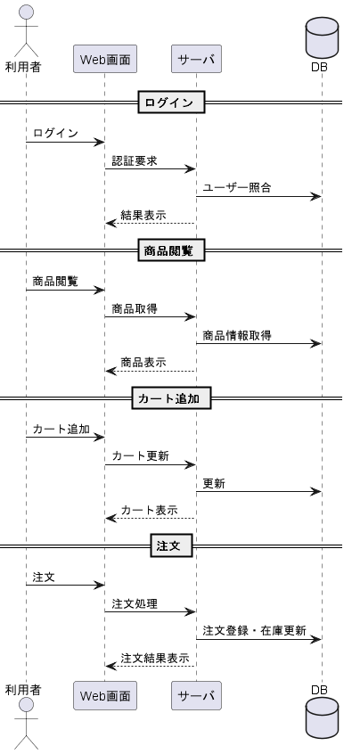

 |  | 利用者のシーケンス図

No | 管理
 | 機能名 | 目的 | 入力 | 出力 | 処理 | 機能概要 | 実績
1 | 管理者ログイン | 管理者がシステムにログインし、管理機能を利用できるようにする | 管理者ID、パスワード | 管理画面、エラーメッセージ | 入力された認証情報を照合し、正しい場合は管理者としてログイン状態にする | 管理者が認証を行い、商品管理や在庫管理などの機能を利用できるようにする。
2 | 商品管理機能 | 商品情報の新規登録・更新・削除を行い、販売商品を管理する。 | 商品名、価格、在庫数、商品説明、画像、在庫数 | 登録・更新・削除結果、結果一覧 | 入力された商品情報をデータベースに登録・更新・削除する | 管理者が商品の追加・編集・削除を行う機能
3 | 在庫管理機能 | 商品の在庫数を管理し、在庫状況を正確に保つ。 | 商品ID、在庫数 | 更新後の在庫情報 | 商品の在庫数を管理し、在庫状況を正確に保つ | 管理者が商品の追加・編集・削除する。 |  | csvファイル
4 | 注文管理機能 | 注文情報を確認し、注文状況を把握できるようにする | 注文ID、検索条件、csvファイル | 注文一覧、注文詳細 | 注文情報を取得、一覧及び詳細として表示する | 管理者が注文を確認できる機能
5 | 在庫一括更新機能 | 複数商品の在庫をまとめて更新し、管理作業を効率化する。 | 商品ID,在庫数一覧 | 更新結果、エラーメッセージ | 複数商品の在庫情報を一括で更新する。 | 複数商品の在庫をまとめて更新する機能
6 | 管理者ログアウト機能 | 管理者のログイン状態を終了し、安全に管理画面の利用を終了できるようにする | ログアウト操作 | 管理者ログアウト機能 | 管理者のセッション情報を削除し、ログイン状態を解除したうえで管理者ログイン画面へ遷移する。 | 管理者が管理画面からログアウトし、認証状態を終了する機能

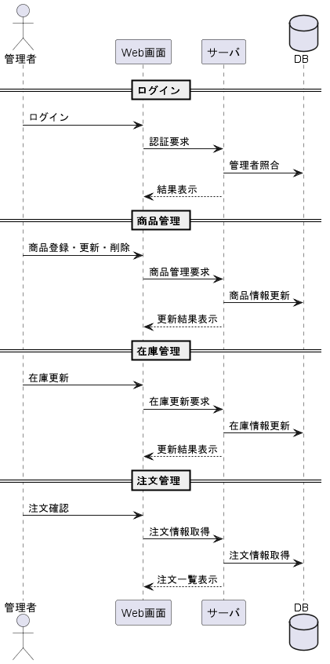

 |  |  | 管理者のシーケンス図

機能処理フロ―(商品詳細表示機能)
商品詳細表示機能 | 2026-04-03 |  | 佐々木翔平、菊地悠叶 | シーケンス図を描く

1．利用者が商品一覧から商品を選択する 2．システムが選択された商品の商品IDを取得する 3．システムが商品の詳細情報を取得する 4．システムが商品詳細画面を表示する

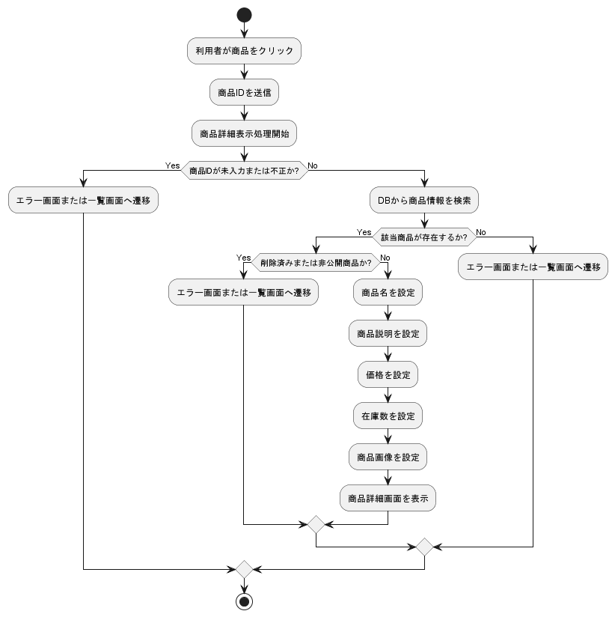

 |  | 商品詳細表示の機能処理フロ―

機能処理フロ―（注文履歴確認機能）
注文履歴確認機能 | 2026-04-03 |  | 佐々木翔平、菊地悠叶

1.利用者が注文履歴画面を開く 2. システムがログイン状態を確認する 3. システムが利用者に紐づく注文履歴を取得する 4. 注文履歴が存在するか判定する 5. 注文履歴が存在する場合、システムが注文履歴一覧を表示する 6．注文履歴が存在しない場合、システムが履歴なしメッセージを表示する 7． 利用者が注文を選択する 8．システムが選択された注文の詳細情報を取得する 9．システムが注文詳細を表示する

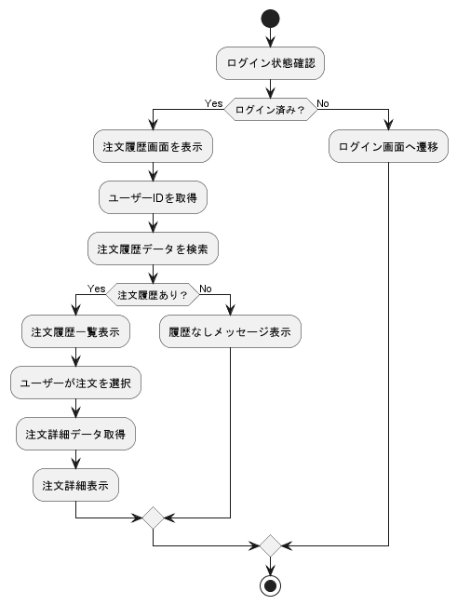

 |  | 注文履歴確認機能処理フロー

機能処理フロ―（管理者ログイン機能）
管理者ログイン機能 | 2026-04-06 |  | 佐々木翔平、菊地悠叶

1．管理者がログイン画面を開く 2．システムがログイン画面を表示する 3．管理者が管理者IDとパスワードを入力する 4．システムが認証及び権限確認を行う 5．認証に成功した場合、システムが管理画面を表示する 6．認証に失敗した場合、システムがエラーメッセージを表示する

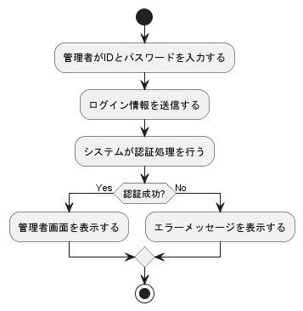

 |  | 管理者ログイン機能処理フロー

機能処理フロ―（並び替え機能）
並び替え機能 | 2026-04-06 |  | 佐々木翔平、菊地悠叶

1．利用者が商品一覧画面を開く 2．システムが商品一覧を表示する 3．利用者が並び替え条件を選択する 4．システムが商品一覧データを取得する 5．システムが選択された条件に応じて商品を並び替える 6．システムが並び替え後の商品一覧を表示する

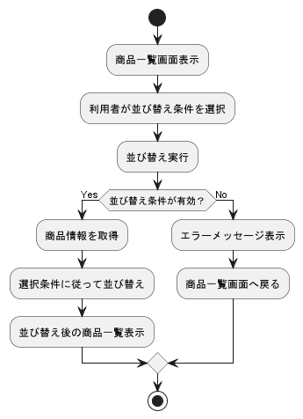

 |  | 並び替え機能処理フロー

機能処理フロ―（注文確認機能）
注文確定機能 | 2026-04-06 |  | 佐々木翔平、菊地悠叶

1．利用者がカート画面から購入手続きに進む 2．システムが注文情報入力画面を表示する 3．利用者が配送先及び支払方法を入力する 4．利用者が確認画面へ進む 5．システムが入力内容をもとに注文確認画面を表示する 6．利用者が注文内容を確認する

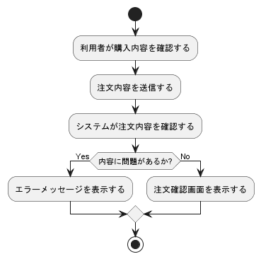

 |  | 注文確認機能処理フロー

機能処理フロ―（カート機能）
カート機能 | 2026-04-03 |  | 佐々木翔平、菊地悠叶

1．利用者がカート画面を開く 2．システムがカート内容を表示する 3．利用者が商品の数量変更または削除を行う 4．システムがカート内容を更新する 5．システムが更新後のカート内容を表示する

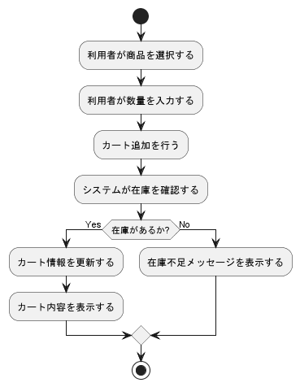

 |  | カート機能処理フロー

機能処理フロー(会員登録)
会員登録機能 | 2026-04-03 |  | 佐々木翔平、菊地悠叶

1.利用者は会員登録画面を開く。 2.システムは会員登録フォームを表示する。 3.利用者は氏名、メールアドレス、パスワード、住所などの必要情報を入力する。 4.利用者は登録ボタンを押す。 5.システムは入力内容を確認する。 6．入力内容に不備がある場合、システムがエラーメッセージを表示する 7.入力内容に問題がない場合、システムが会員情報を登録する。 8.システムが登録完了画面を表示する。

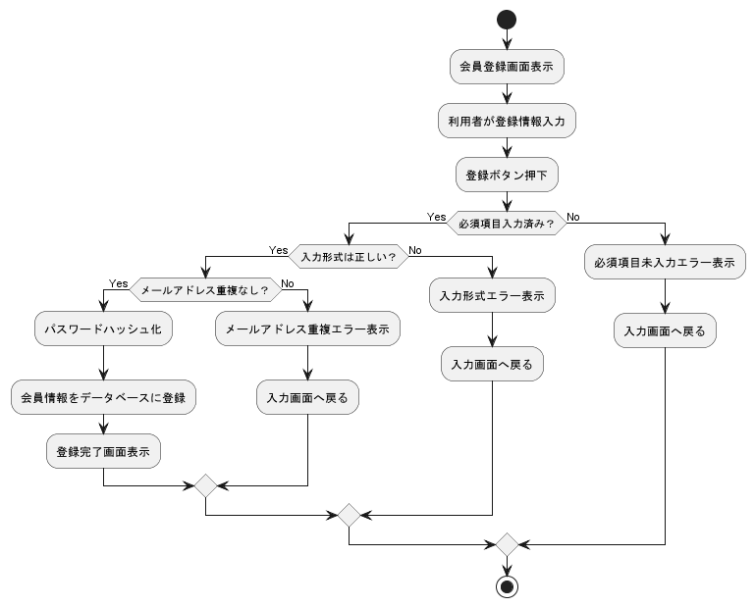

 |  | 会員登録機能処理フロー

機能処理フロー（カート追加
カート追加機能 | 2026-04-03 |  | 佐々木翔平、菊地悠叶

1．利用者が詳細画面を開く 2．利用者が商品の数量を選択 3．利用者がカート追加ボタンを押す 4．システムが選択された商品情報を取得 5．システムがカート情報を更新 6．システムが更新後のカート内容を表示

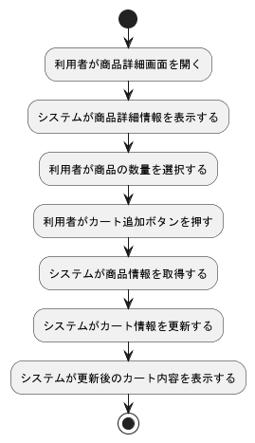

 |  | カート追加機能処理フロー

機能処理フロー（利用者ログアウト機能）
利用者ログアウト機能 | 2026-04-03 |  | 佐々木翔平、菊地悠叶

1．利用者が画面上の「ログアウト」ボタンをクリック 2．システムはログアウト要求を受けつける 3．システムは現在のログインセッション情報を確認 4．システムはセッション情報を削除し、認証状態を解除 5．システムは必要に応じてログイン情報の保持を終了 6．システムはログイン画面、またはトップ画面へ遷移 7．利用者にログアウトを表示

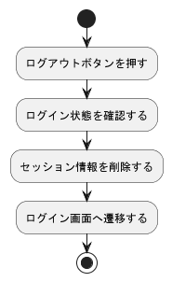

 |  | 利用者ログアウト機能処理フロー

機能処理フロー（在庫一括更新機能）
在庫一括更新機能 | 2026-04-08 |  | 佐々木翔平、菊地悠叶

1．管理者が在庫一括更新画面を開く 2．システムが在庫一括更新画面を表示 3．管理者が在庫情報ファイルを選択 4．管理者が一括更新を実行 5．システムがファイル内容を読み込む 6．システムが入力データを確認 7．システムが各商品の在庫情報を更新 8．システムが更新結果を表示

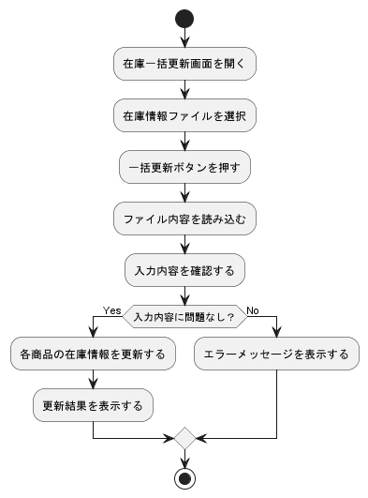

 |  | 在庫一括更新機能処理フロー

機能処理フロー（商品管理機能）
商品管理機能 | 2026-04-03 |  | 佐々木翔平、菊地悠叶

1．管理者が商品管理画面を開く 2．システムが商品一覧を表示する 3．管理者が登録・更新・削除する商品を選択する 4．管理者が商品情報を入力または修正する 5．システムが商品情報を登録・更新・削除する 6．システムが処理結果を表示する

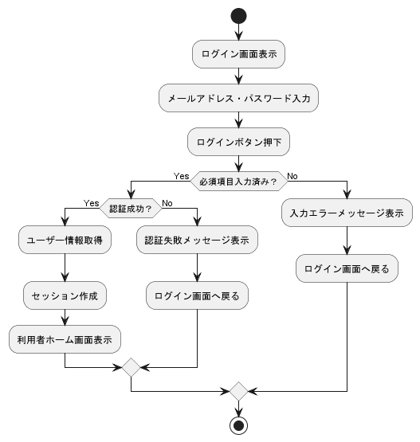

 |  | 商品管理機能処理フロー

機能処理フロー（在庫管理機能）
在庫管理機能 | 2026-04-08 |  | 佐々木翔平、菊地悠叶

1．管理者が在庫管理画面を開く 2．システムが商品ごとの在庫情報を表示する 3．管理者が対象商品を選択する 4．管理者が在庫数を入力または変更する 5．システムが在庫情報を更新する 6．システムが更新結果を表示する

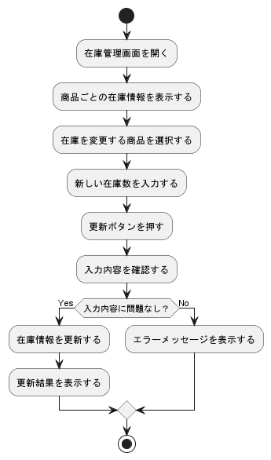

 |  | 在庫管理機能処理フロー

機能処理フロー（注文管理機能）
注文管理機能 | 2026-04-03 |  | 佐々木翔平、菊地悠叶

1．管理者が注文管理画面を開く 2．システムが注文一覧を表示する 3．管理者が確認する注文を選択する 4．システムが注文詳細を表示する 5．管理者が必要に応じて注文状況を更新する 6．システムが更新結果を表示する

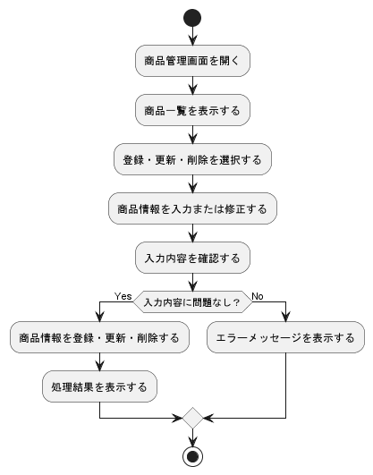

 |  | 注文管理処理フロー

機能処理フロー（商品一覧機能）
商品一覧機能 | 2026-04-03 |  | 佐々木翔平、菊地悠叶

1．利用者が商品一覧画面を開く 2．システムが表示対象の商品情報を取得する 3.システムが商品一覧を生成する 4．システムが商品一覧画面を表示する

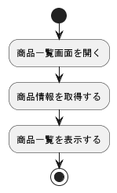

 |  | 商品一覧機能処理フロー

機能処理フロー（商品検索機能）
商品検索機能 | 2026-04-03 |  | 佐々木翔平、菊地悠叶

利用者が検索条件を入力する 利用者が検索ボタンを押す システムが検索条件を受け取る システムが条件に一致する商品情報を取得する システムが検索結果一覧を表示する

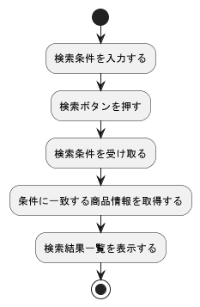

 |  | 商品検索機能処理フロー

機能処理フロー（注文確定機能）
注文確定機能 | 2026-04-08 |  | 佐々木翔平、菊地悠叶

1.利用者が注文確定ボタンを押す 2．システムが入力内容を確認する 3．システムが在庫を確認する 4．システムが購入制限条件を確認する 5．条件を満たす場合、システムが注文情報を登録する 6．システムが在庫情報を更新する 7．システムが注文完了画面を表示する 8．条件を満たさない場合、システムがエラーメッセージを表示する

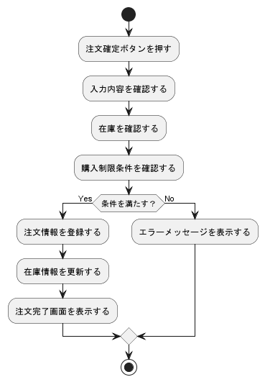

 |  | 注文確定機能処理フロー

機能処理フロー（注文排他制御）
注文排他的制御 | 2026-04-08 |  | 佐々木翔平、菊地悠叶

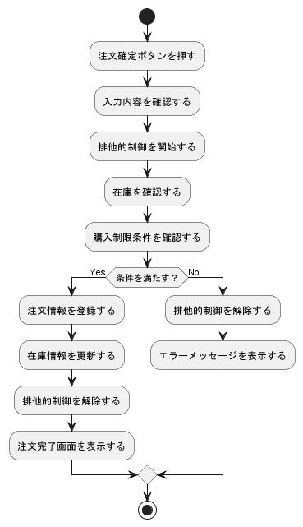

 |  | 注文排他的機能処理フロー

クラス図
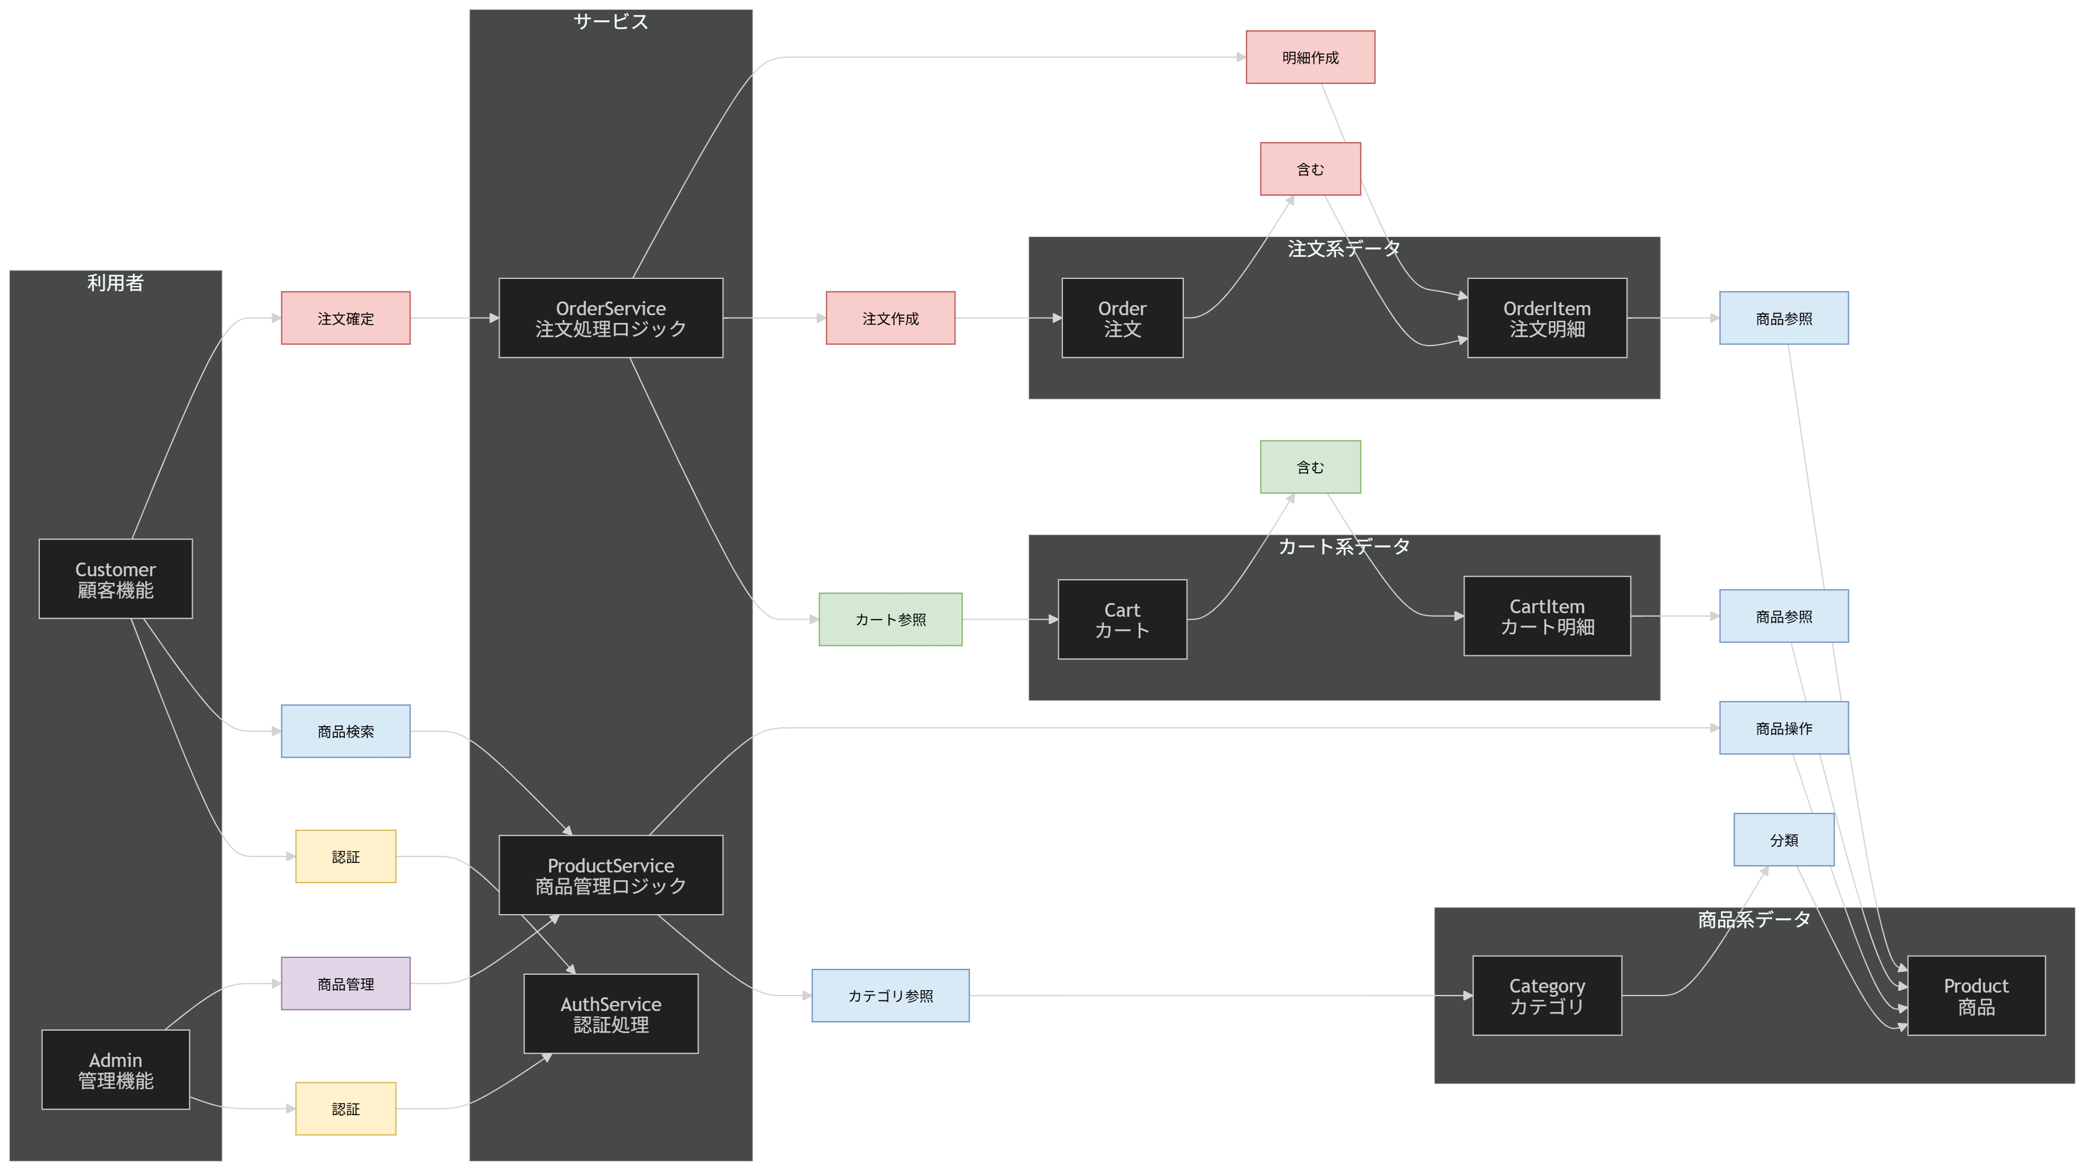
クラス構成一覧

分類 | クラス名 | 日本語名 | 役割 | 対応テーブル
利用者 | Customer | 顧客機能 | 顧客情報管理（ログイン・登録・マイページ・注文履歴・カート利用） | customers
利用者 | Admin | 管理機能 | 管理者情報管理（管理画面ログイン・商品/在庫/注文管理） | admins
サービス | AuthService | 認証処理 | 認証処理（顧客/管理者ログイン・ログアウト） | (なし)
サービス | ProductService | 商品管理ロジック | 商品操作（検索・取得・管理側CRUD） | (なし)
サービス | OrderService | 注文処理ロジック | 注文処理（カート→注文変換、合計算出、保存） | (なし)
データ | Category | カテゴリ | カテゴリ管理（商品分類） | categories
データ | Product | 商品 | 商品情報管理（一覧/詳細/在庫/表示制御） | products
データ | Cart | カート | カート本体（顧客ごとの購入予定商品を保持） | carts
データ | CartItem | カート明細 | カート明細（カート内の1商品単位） | cart_items
データ | Order | 注文 | 注文情報（注文確定・状態・配送先スナップショット） | orders
データ | OrderItem | 注文明細 | 注文明細（注文内の商品単位） | order_items

